2. Price Analysis
COUNTUNIQUE of PRICE | MAX of PRICE | MIN of PRICE | MEDIAN of PRICE | STDEV of PRICE
107.00 | 5.79 | 0.00 | 1.55 | 1.40 | - Các items có price = 1.45 mang lại tổng lợi nhuận (sum of profits) lớn nhất, chiếm 12.52% tổng lợi nhuận của toàn bộ các items. | Correlation | PROFIT | SUM of PROFIT | AVG of PROFIT
 |  |  |  |  |  | PRICE | 0.7404468499 | 0.01655564234 | 0.1106056947
- Items có giá (Price) = 0, luôn có số lượng bán ra (Move) = 0, nghĩa là hàng tặng không bán, dẫn đến Profit = 0 - Các items có giá - price = 0 có số lượng records lớn nhất (32.5%), đứng thứ 2 là các items được bán ra với price = (1.44 - 1.56) (13.15%)
 |  |  |  |  |  | r (Price, Profit) = 0.74 => biến Profit có tương quan dương mạnh với biến Pricet, nghĩa là nếu giá tăng thì lợi nhuận sẽ tăng.

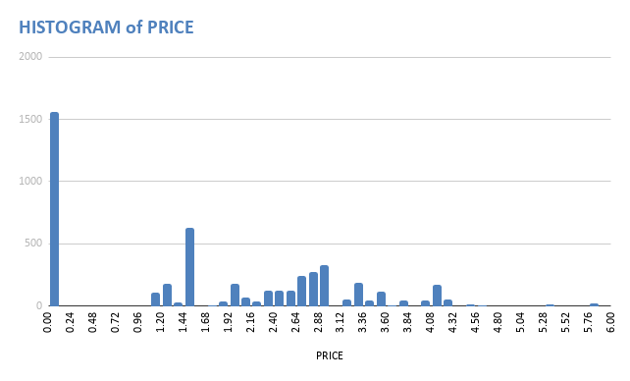
PRICE vs PROFIT

3. Profits Among Stores Analysi
SUM of PROFIT vs. STORE
SUM of PROFIT vs. SUM of MOVE

- Store 102 thu được lợi nhuận lớn nhất trong tất cả 6 stores | Correlation | Sum of Profit
 | Sum of Move | 0.943465148

 | - R = 0.94 => Cửa hàng có số lượng hàng bán ra càng nhiều, lợi nhuận thu được càng cao

SUM of PROFIT vs. SUM of MOVE

 | Correlation | Sum of Profit
 | Sum of Move | 0.8676277741

 | - R = 0.86 => Cửa hàng có giá trung bình bán ra của items càng cao thì lợi nhuận thu được càng cao

